Sheet1 (2)
第３８回若葉カップ全国小学生バドミントン大会

大会記念Ｔシャツ デザイン

① | 出場チーム（監督、コーチ、選手用） |  |  |  |  | ② | 一般販売用

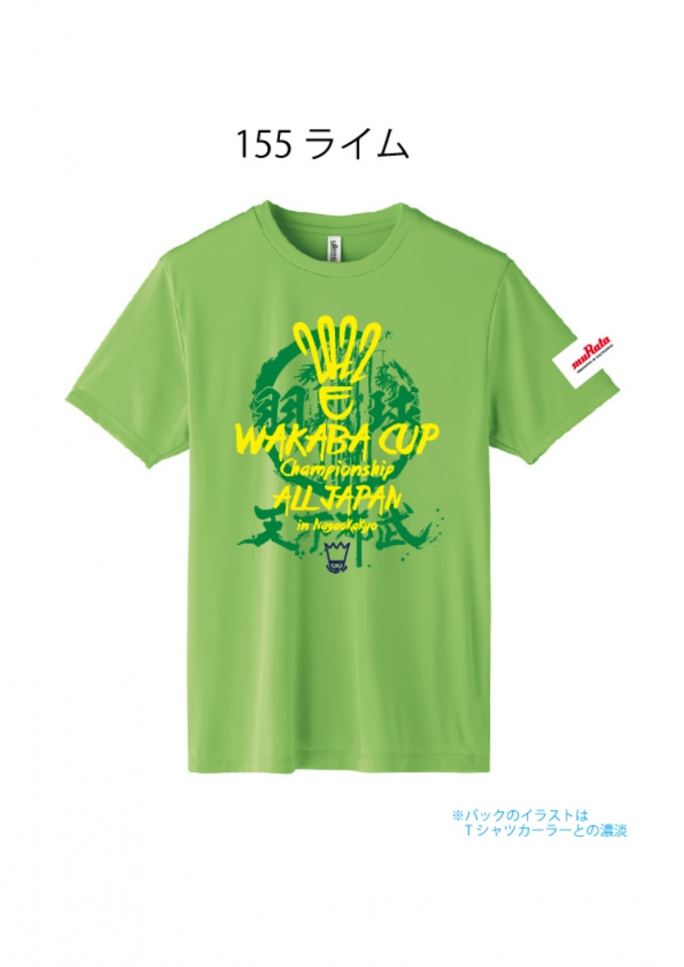
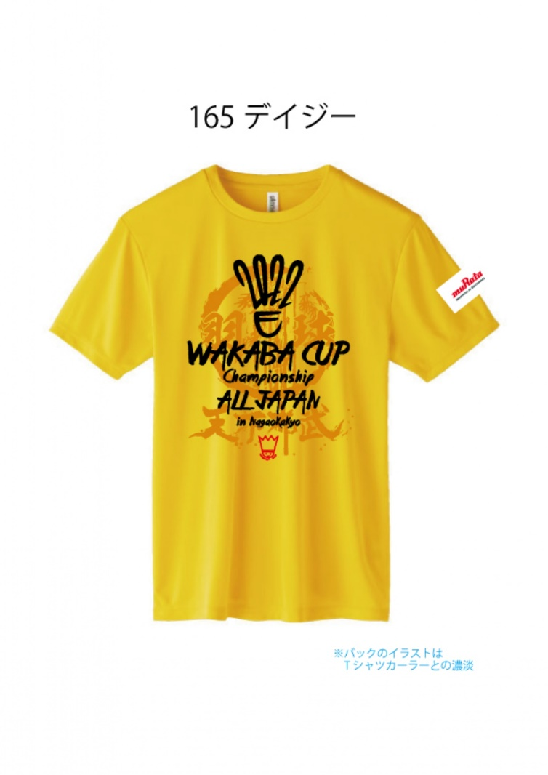

出場チームは、エントリー分を無償で配布します。
また、出場選手以外の追加で購入することが可能です。
ただし、別紙の大会参加申込書にて手続きください。
どなたでもお申込できます。
下記申込書にご記入の上、ＦＡＸしてください。
（０７５－９５３－１１６３）
お支払いは郵便振り替えのみです。
 |  |  |  |  |  |  |  |  |  | 。

 |  |  |  |  |  |  |  |  | ②

【一般販売分記念Tシャツ事前予約申込書】 太枠内にご記入ください。
 |  |  |  |  |  |  |  |  | 1 | お名前
ＦＡＸ送信先 ⇒ 075—953-1163

 | お名前 |  |  |  |  |  |  |  | 2 | 電話番号
 |  | （チーム名）

 | 電話番号 （携帯番号） |  |  |  |  |  |  |  | 3 | FAX番号
 |  |  |  |  |  |  |  |  | 5 | 住所
 | ご住所 | 〒 |  | — |  |  |  |  | 6 | サイズと枚数
 |  |  |  |  |  |  |  |  | 7 | お支払い方法

 | 支払い方法 （郵便口座振替のみ） | 口座番号：０１０１０－３－６５４０８
 |  | 口座名義：若葉カップ全国小学生バドミントン大会事務局
 |  |  |  | （振替手数料はお客様負担でお願いします。）

 | 受取方法 （どちらかに〇印を付けてください） | □ | 当日窓口にてお渡し
 |  | □ | 郵送（着払いにて発送） |  |  | ＊配送料はお客様負担でお願いします。

 | サイズと枚数 申し込み表 （希望サイズと必要枚数を ご記入ください。） | サイズ |  | Ｓ | Ｍ | Ｌ | O
 |  | 枚数

 |  |  |  | 小計 |  |  | 合計
 | 事前予約販売価格 １枚１，８００円 | × |  |  | 枚 | ＝ |  | 円

 | ＊お申し込みとお振込みは、６月３０日（木）受付分までです。
 | ＊なお、在庫の状況により、当日販売を行う予定です。（１枚２，０００円）

